Graficos
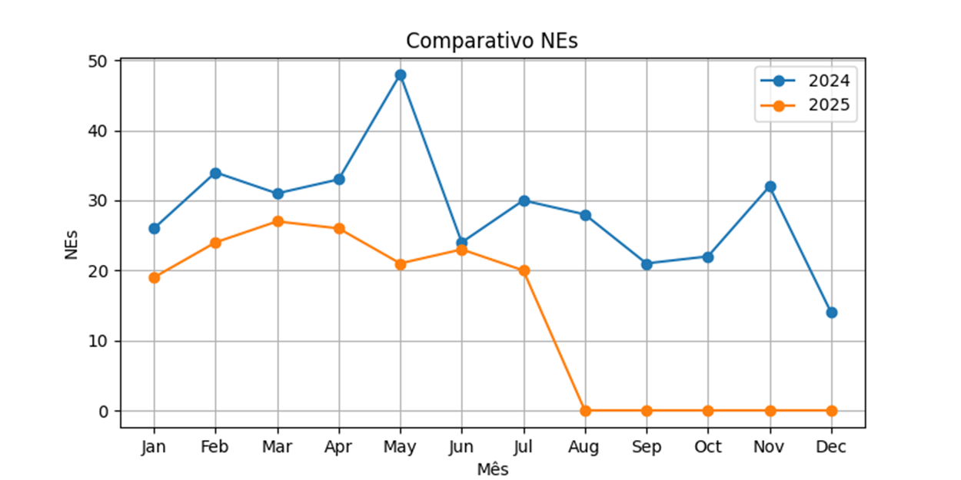
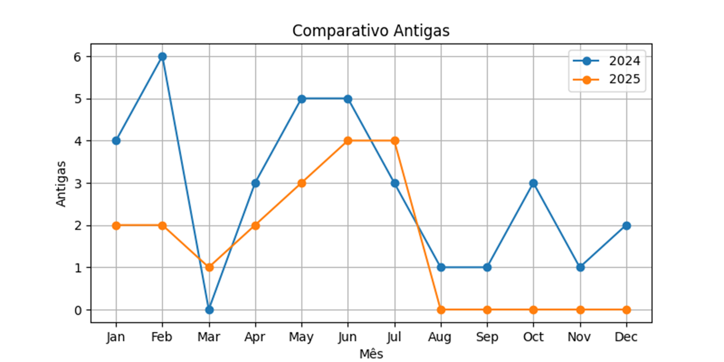

Versão 2025 | NEs liberadas | NEs com definição | Percentual 2025 | Definição Antiga | Percentual Geral | NEs Com Definição 2025
Janeiro | 19 | 2 | 0% | 2 | 11% | 0
Fevereiro | 24 | 4 | 8% | 2 | 17% | 2
Março | 27 | 3 | 7% | 1 | 11% | 2
Abril | 27 | 3 | 0% | 3 | 11% | 0
Maio | 21 | 4 | 5% | 3 | 19% | 1
Junho | 23 | 5 | 4% | 4 | 22% | 1
Julho | 20 | 5 | 20% | 1 | 25% | 4
Agosto | 31 | 5 | 13% | 1 | 16% | 4
Setembro | 36 | 6 | 11% | 2 | 17% | 4
Outubro | 30 | 6 | 10% | 3 | 20% | 3
Novembro | 40 | 7 | 8% | 4 | 18% | 3
Dezembro | 30 | 8 | 13% | 4 | 27% | 4
TOTAL: | 328 | 58 | 9% | 30 | 18% | 28
 | 141 | 21
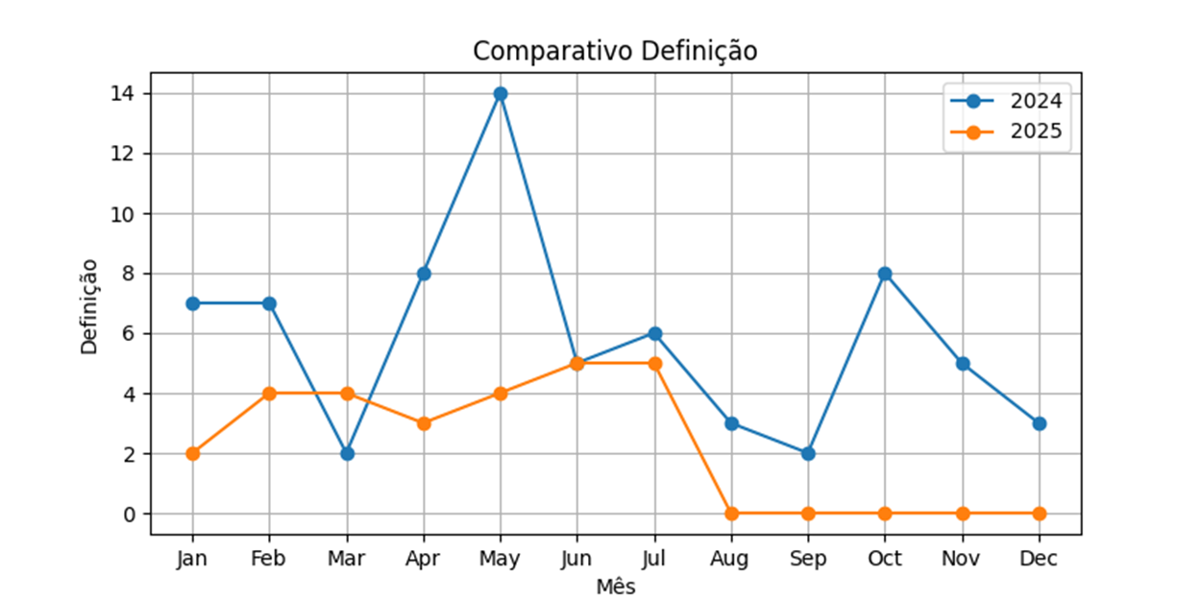
 | 120
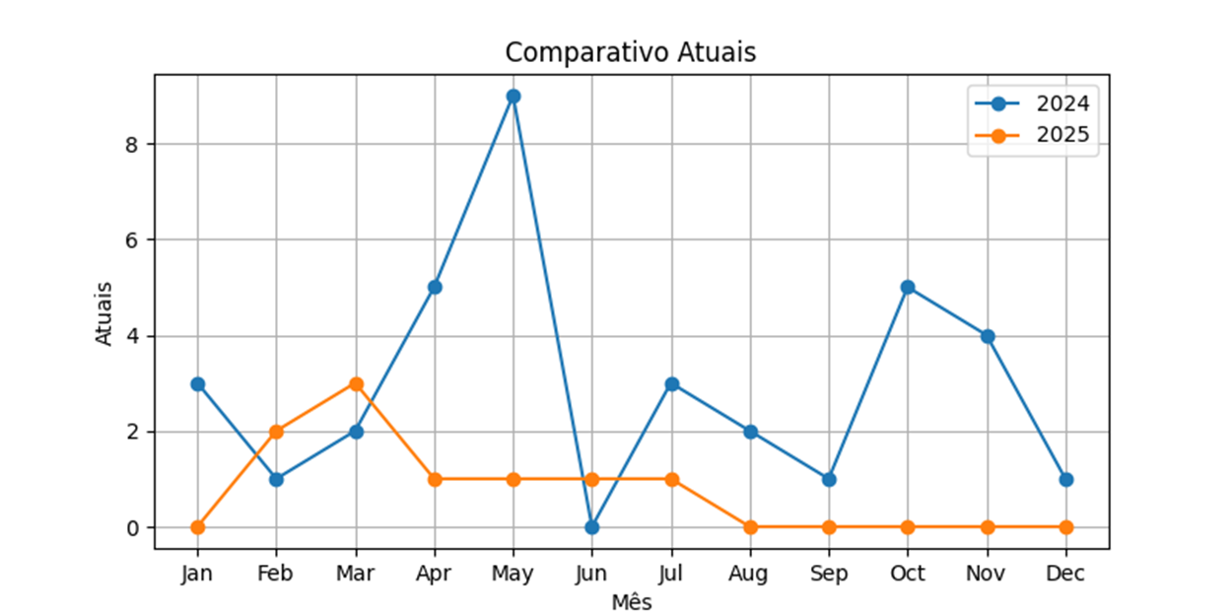
Versão 2026 | NEs liberadas | NEs com definição | Percentual 2026 | Definição Antiga | Percentual Geral | NEs Com Definição 2026
Janeiro | 29 | 8 | 10% | 5 | 28% | 3
Fevereiro | 31 | 3 | 3% | 2 | 10% | 1
Março | 33 | 8 | 18% | 2 | 24% | 6
Abril | 45 | 12 | 7% | 9 | 27% | 3
Maio | 40 | 9 | 10% | 5 | 23% | 4
Junho | 36 | 8 | 11% | 4 | 22% | 4
Julho |  |  | #DIV/0! | 0 | #DIV/0! | 0
Agosto |  |  | #DIV/0! | 0 | #DIV/0! | 0
Setembro |  |  | #DIV/0! | 0 | #DIV/0! | 0
Outubro |  |  | #DIV/0! | 0 | #DIV/0! | 0
Novembro |  |  | #DIV/0! | 0 | #DIV/0! | 0
Dezembro |  |  | #DIV/0! | 0 | #DIV/0! | 0
TOTAL: | 214 | 48 | 10% | 27 | 22% | 21
 | 166

Quantidade por analista e especialista |  |  |  |  |  |  |  |  |  |  |  |  | Totais
Analista | Jan-26 | Fev/2026 | Mar-26 | Abril/2026 | Maio/2026 | Jun-26 | Jul-26 | Agos/2026 | Set/2026 | Out/2026 | Nov-26 | Dez/2026
Flávia | 1 |  |  |  |  |  |  |  |  |  |  |  | 1
Rafaela Ribeiro | 1 |  |  |  |  |  |  |  |  |  |  |  | 1
Bárbara Melo | 1 |  | 1 |  | 2 |  |  |  |  |  |  |  | 4
Renan |  | 1 |  |  |  |  |  |  |  |  |  |  | 1
Felipi |  |  | 2 |  |  | 1 |  |  |  |  |  |  | 3
Juliana |  |  | 1 | 2 |  | 2 |  |  |  |  |  |  | 5
Fábio |  |  | 1 |  |  | 1 |  |  |  |  |  |  | 2
Bárbara Leite |  |  |  |  | 1 |  |  |  |  |  |  |  | 1
Mateus |  |  |  |  | 1 |  |  |  |  |  |  |  | 1

Especialista | Jan-26 | Fev/2026 | Mar-26 | Abril/2026 | Maio/2026 | Jun-26 | Jul-26 | Agos/2026 | Set/2026 | Out/2026 | Nov-26 | Dez/2026 | Totais
Giovani | 2 |  |  | 1 |  |  |  |  |  |  |  |  | 3
Lais | 1 | 1 | 1 | 1 | 2 | 2 |  |  |  |  |  |  | 8
Patrícia |  |  | 2 |  |  | 2 |  |  |  |  |  |  | 4
Jennifer |  |  | 1 |  |  |  |  |  |  |  |  |  | 1
Bruna |  |  | 2 | 1 | 2 |  |  |  |  |  |  |  | 5

NEs por analistas |  |  | NEs por especialistas
Juliana | 5 |  | Jennifer | 1
Felipi Ferreira | 3 |  | Bruna | 5
Bárbara Leite | 1 |  | Giovani | 3
Bárbara Mello | 4 |  | Lais | 8
Flávia | 1 |  | Patricia | 4
Matheus | 1
Renan | 1
Fábio | 2 |  | Total | 21
Rafaela Ribeiro | 1
Total | 19

